Sheet1
 | 発注画面の修正

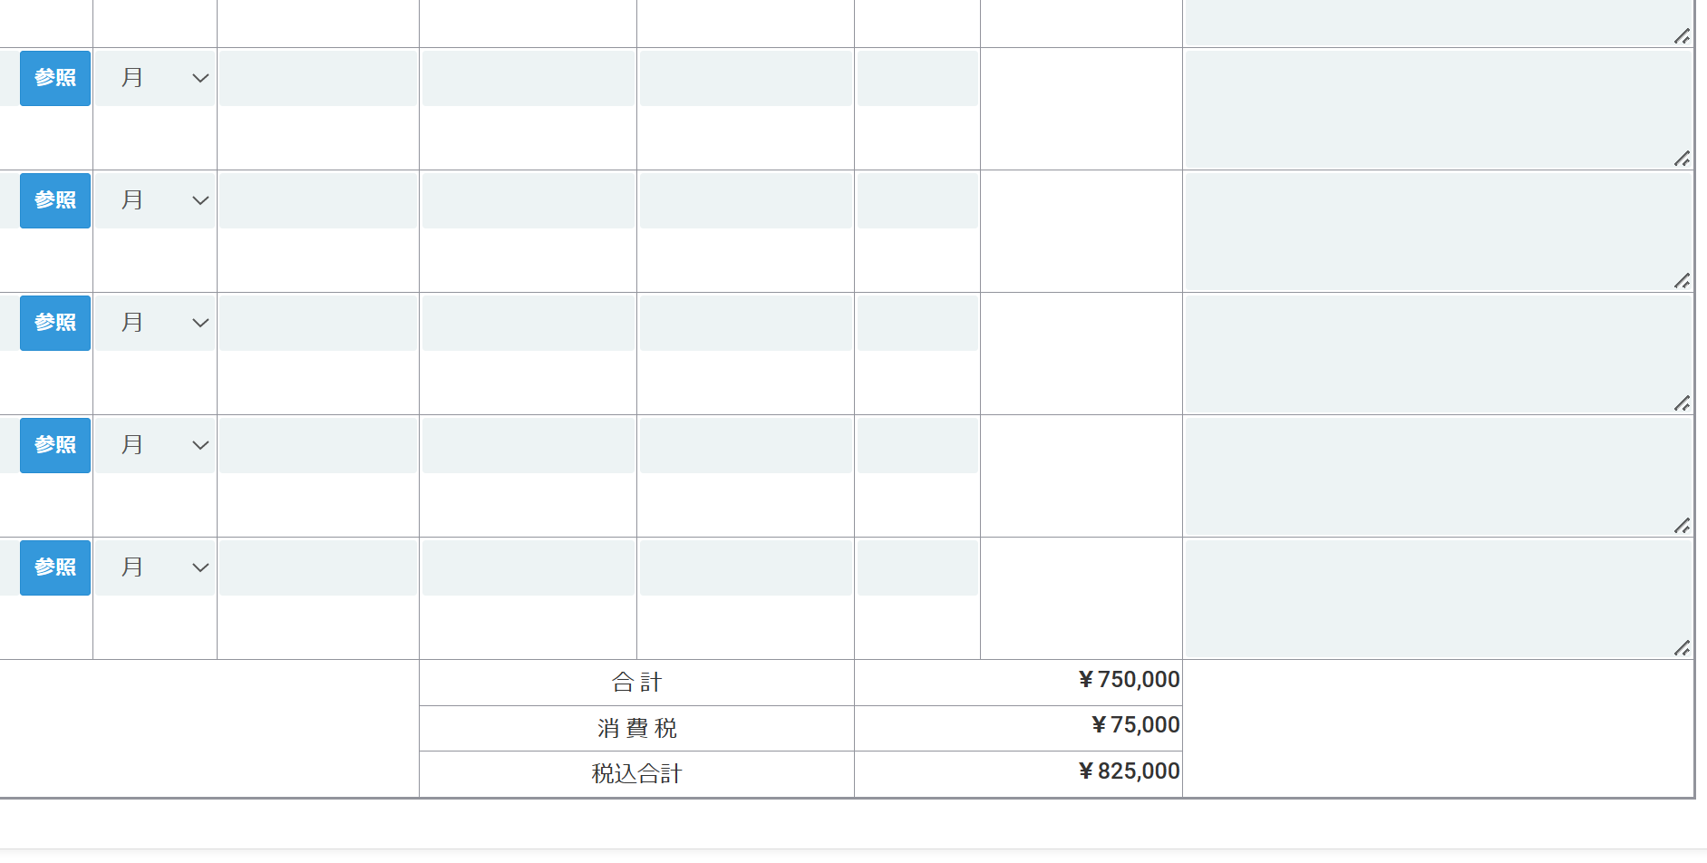

 |  | PDF印刷のオプションを追加ください（見積書と同じ仕組み）

常駐の発注画面に税区分を追加ください（初期値は外税を設定してほしい）

 |  |  | 税区分の選択を追加ください

